关系图
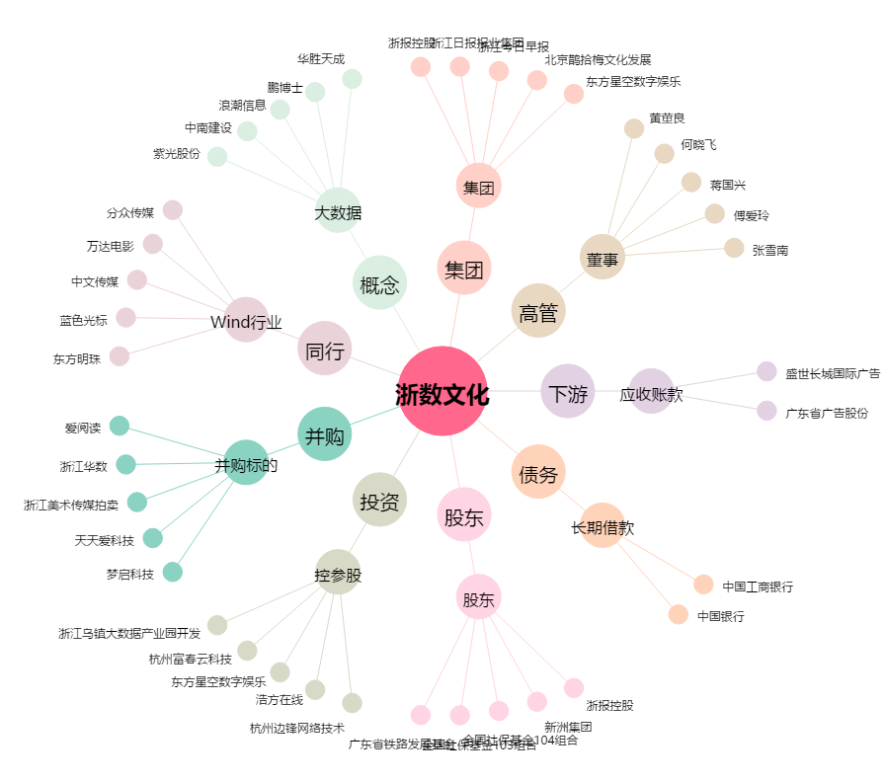
浙数文化[600633.SH] - 关系概览图

